상품제안서
리유저블 모던 500ml | 상품코드: S12270

 |  |  |  |  |  |  | 02-713-8555 | www.synergygift.co.kr
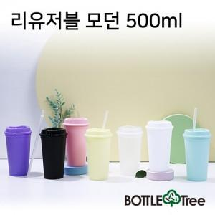 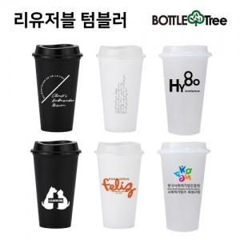 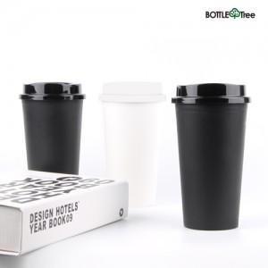

【상세/제작정보】 | <p><span style="font-size: 14pt;">※배송비 별도(박스당 4,500원 부가세별도)</span>&nbsp;</p>

【인쇄/포장옵션】 | 실크 / 포장지포장

【공급단가】 | 수량 | 100~ | 300~ | 500~ | 1,000~ | 3,000~
*VAT별도 | 단가 | 1,560원 | 1,530원 | 1,500원 | 1,440원 | 1,400원

【상품 URL】 | https://www.synergygift.co.kr:443/src/goods_detail.php?gdno=9287

